概要処理フロー図
プロジェクト名 |  | 業務名 | システム名 | 機能名 | 作成日 |  | 作成者 | 更新日 | 更新者
Salesforce基盤を使った店舗管理システムの導入 |  | 売上管理 | 売上管理システム | 店舗売上集計処理（日次）

開始
 | 店舗システム | Salesforce |  |  | 説明
日次処理
 |  |  |  |  | 1 | バッチ処理の開始は、Salesforce標準の
1
 |  |  |  |  |  | バッチスケジューラ機能を利用する。
バッチスケジューラ（Cron）にて、指定日時に店舗売上集計バッチを起動する
 |  |  |  |  |  | ※本番環境のリソース状況により実行時間
SELECT
 |  |  |  |  |  | が前後することがある（SFDCの制約）

店舗マスタ
2
店舗売上集計バッチ
開始
 |  |  |  |  | 2 | 店舗売上集計バッチ（API参照名：ｘｘ）
 |  |  |  |  |  | が実行される。
 |  |  |  |  |  | 処理の開始条件のクエリでは、店舗マスタ
 |  |  |  |  |  | から有効な店舗(ISACTIVE__c=True)を対象
 |  |  |  |  |  | とする。
3
（共通処理）
処理ログ作成
INSERT
処理ログ
APIの呼び出し方法
制約等の確認が必要
非同期
 |  |  |  |  | 3 | 共通処理）の処理ログ作成を実行する。
 |  |  |  |  |  | バッチ処理IDを引数として渡す
 |  |  |  |  |  | ※非同期処理の中でキャッチしたエラーは
Try-Catch①
 |  |  |  |  |  | 同じバッチIDを使って同一の処理ログの
4
 |  |  |  |  |  | 明細にエラー内容を格納する方式とする。
店舗売上データ取得処理
店舗売上取得API
店舗売上データ
（明細）
 |  |  |  |  | 4 | 外部APIコールには、Salesforceのガバナ制限
 |  |  |  |  |  | があるため、店舗ごとに非同期でデータを
 |  |  |  |  |  | 取得する処理を呼び出す方式とする
 |  |  |  |  |  | ・売り上げデータはCSV形式

5
取得するデータの形式、文字コード、項目などを確認
売上(明細)
処理バッチば売上明細データを
店舗売上(明細)へ登録
 |  |  |  |  | 5 | 取得した売上明細データを店舗売上（明細）
 |  |  |  |  |  | オブジェクトに登録する。
 |  |  |  |  |  | ※店舗コードを使って、店舗マスタと紐づけ
INSERT
 |  |  |  |  |  | する。※店舗マスタの店舗コードは外部ID
 |  |  |  |  |  | として登録しておく。
店舗売上(明細)

終了

6
店舗売上集計バッチ
終了処理（Finish）
 |  |  |  |  | 6 | バッチ処理終了時には、処理ログを作成
 |  |  |  |  |  | バッチ処理本体のログは処理ログ（ヘッダ）
 |  |  |  |  |  | に結果（OK/NG）や処理件数などの情報を
 |  |  |  |  |  | 格納し、明細にエラー詳細を出力する
UPDATE

処理ログヘッダ
INSERT

処理ログ明細
 |  |  |  |  |  | バッチからコールされる非同期処理の
 |  |  |  |  |  | エラーについても、エラー1件ごとに明細に
 |  |  |  |  |  | 出力する。
終了
 |  |  |  |  |  | ※処理ログ（ヘッダ）との関連は、バッチID
 |  |  |  |  |  | を利用する。※外部IDとする

利用規約
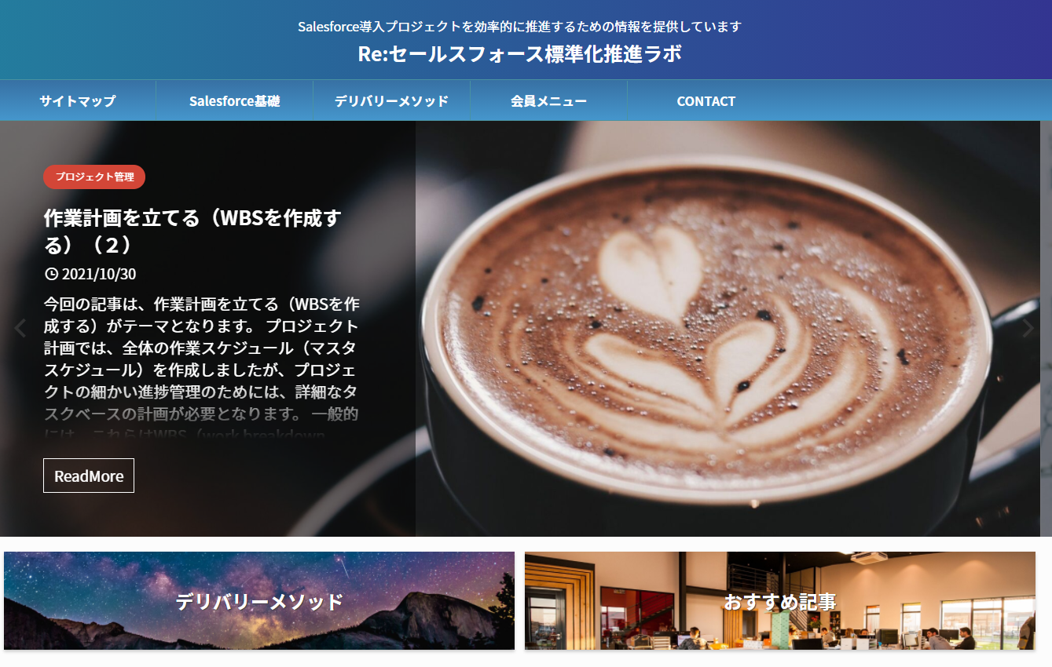
はじめに

 | 資料をダウンロードいただき、ありがとうございます。
 | 本資料のご利用にあたっては、以下の利用規定に合意していただく必要がございます。

 | 利用規定

 | 本資料は、Creative Content Lab Tokyo（クリエイティブコンテンツラボトウキョウ）（以下CCLTとする)が製作したものであり、著作権はCCLTに帰属します。
 | 利用規約に関しては、以下のURLよりご確認ください。
 | https://creativecontentlabtokyo.com/contact/terms/
 | セールスフォース標準化ラボ（利用規約）

